工作表1
CLB香港 | 公網 | 私網
服務所屬阿里雲帳號:菲律賓
jgx-lb-hk-01 (中國) | 8.212.40.17 (精品EIP) | 192.168.8.122 | JGX後端服務內網打通
ts-lb-hk-01 (中國) | 8.212.46.103 (精品EIP) | 192.168.12.1 | TS後端服務內網打通
jgx-lb-hk (JGX 共用海外) | 8.217.80.125 (一般公網)(CF需要開代理) | n/a
jgx-lb-hk (TS共用海外) | 8.217.210.131 (一般公網)(CF需要開代理) | n/a
中國純IP SSL (先使用ECS nginx r-proxy) (一台機器5.7美金)
 | 上海sh | 成都cd | zerossl帳號(免費) https://app.zerossl.com/ | zerossl帳號(免費) https://app.zerossl.com/ | 安全組(All) 22:60.251.26.121 443:0.0.0.0
JGX | https://47.116.115.51 | https://47.108.161.34 | cfs25649@nezid.com | 1qaz@WSX3edc$RFV | 阿里雲帳號:otpittechlimited@gmail.com
TS | https://47.100.82.234 | https://8.137.55.106 | rxh15610@omeie.com | 1qaz@WSX3edc$RFV | 阿里雲帳號:itotp@hotmail.com

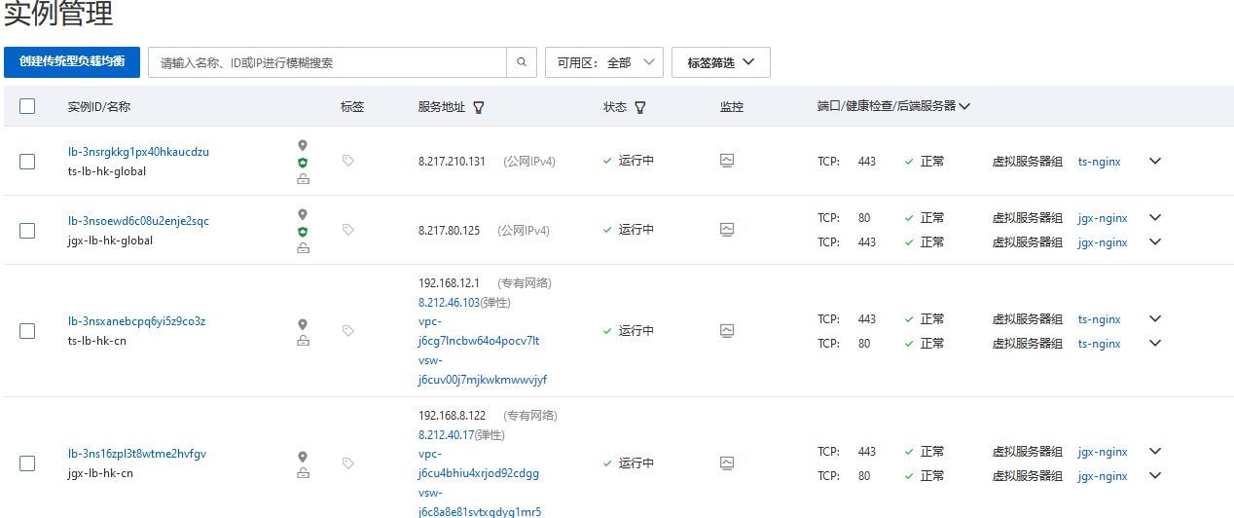
非備案域名連線
 | 中國 | DNS解析通過
JGX | https://cn.jiaguanxin.com/ | jgx-lb-hk-01 (中國)8.212.40.17 (精品EIP)
Topsunx | https://cn.topsunx.com | ts-lb-hk-01 (中國) 8.212.46.103 (精品EIP)
 | 海外
JGX | https://global.jiaguanxin.com/ | jgx-lb-hk (JGX 共用海外)8.217.80.125 (一般公網)(若CF需要開代理)
Topsunx | https://global.topsunx.com/ | jgx-lb-hk (TS共用海外)8.217.210.131 (一般公網)(CF需要開代理)

wft15499@nezid.com | 1qaz@WSX3edc$RFV
krf90332@omeie.com | 1qaz@WSX3edc$RFV

